使用器具
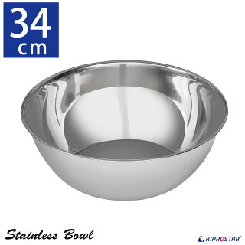
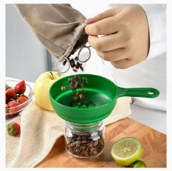
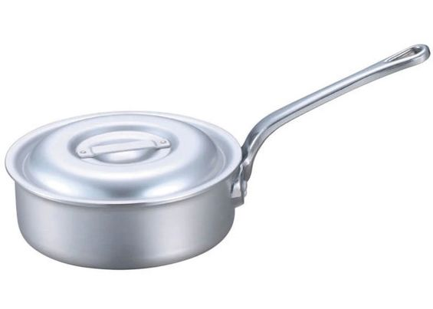
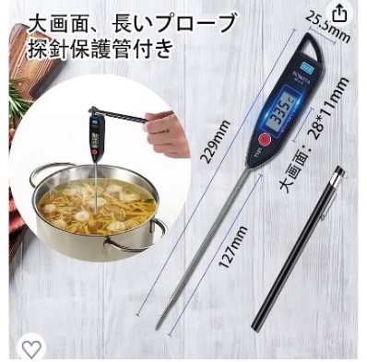
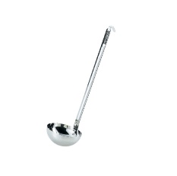
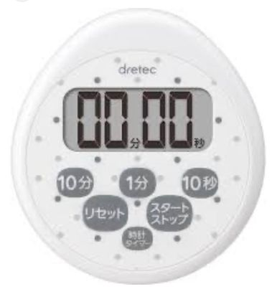
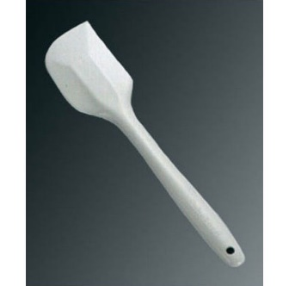
安全な惣菜製造 |  | 検証印

確認日 | / / | 製品 | レバーペースト
確認者
4 | 全温度計の検査 | 氷で0℃、熱湯100℃の検証 |  | 正 / 誤
5 | 全タイマーの検査 | アイフォンのタイマーと比較 |  | 正 / 誤

使用器具 | 洗浄し水分をふき取ってからアルコール消毒して清潔な器具を使用すること
 | 鍋/アルミ 22ｃｍ | 直径220ｍｍ/高さ80ｍｍ 容量2.9ℓ
 | ゴムベラ （タイガークラウン） | シリコンゴム
 | じょうご（TOLUCK-S JP） | シリコーン、ポリプロピレン直径７0ｍｍ 高さ55ｍｍ
 | ボール | 直径350ｍｍ 高さ125ｍｍ 容量7.58ℓ
 | タイマー(dretec) | 2022年8月購入 |  | 電池2023年6月
 | 中心温度計(BOMATA) | 2023年7月購入 |  | 電池2023年7月
 | はかり（TANITA）KJ-215 | 2022年1月購入 |  | 電池2023年7月


          

